상품제안서
삼성외장하드 카카오어피치/2TB | 상품코드: F24073

 |  |  |  |  |  |  | 02-412-0044 | www.easy1.co.kr
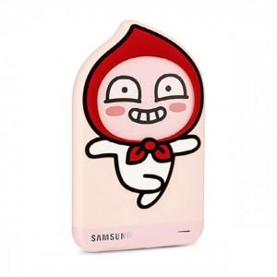

【상세/제작정보】 | 삼성전자와 카카오프렌즈의 콜라보 외장하드

【인쇄/포장옵션】 | / 포장불가능

【공급단가】 | 수량 | 20~ | 50~ | 100~ | 300~ | 500~
*VAT별도 | 단가 | 205,210원 | 201,920원 | 197,000원 | 192,070원 | 188,790원

【상품 URL】 | http://www.easy1.co.kr/src/goods_detail.php?gdno=24073

